Hoja1
2024-01-19

LA PAZ 28 - HAEDO 4460-2005
BUENOS AIRES luquearti@gmail.com
____________________________________________________________________________________
"MINI RODILLOS”
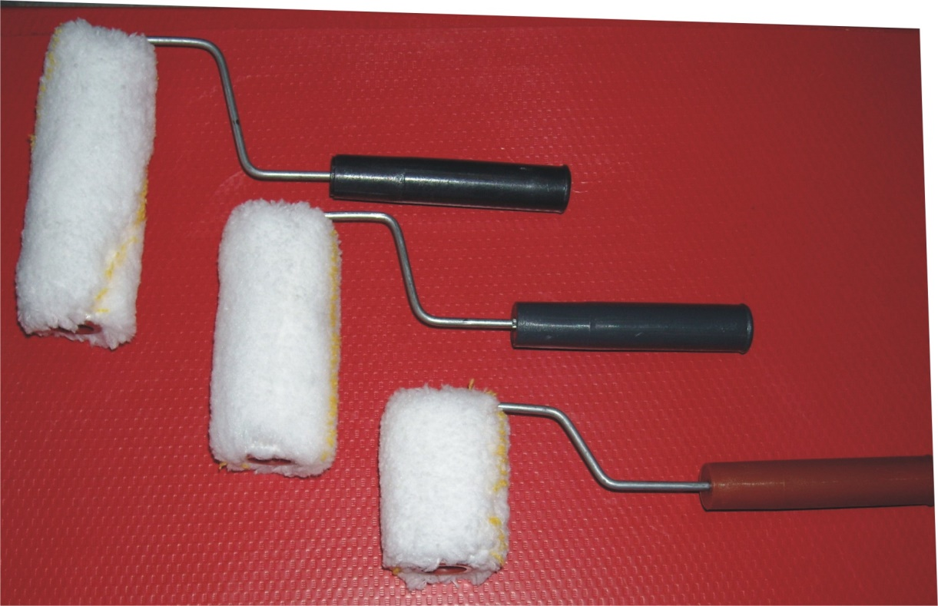
“ANTIGOTA”

COD. |  | MEDIDA | PRECIO c/u.
MR-120 | ANTIGOTA | 5 cm. | 289.00
MR-121 | ANTIGOTA | 8 cm. | 330.00
MR-122 | ANTIGOTA | 11 cm. | 352.20

Precio x C/U
Envase: x 25 unidades

N

